Tabelle1
Projekt:
Zimmer neu einrichten
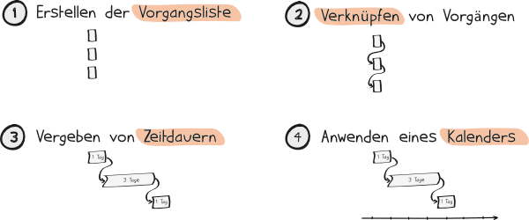
Die allgemeine Ablauf- und Terminplanung besteht aus folgenden Schritten:

1. Die Vorgänge eines Projekts werden definiert. Das sind alle Aufgaben, die im Projekt umgesetzt werden.
2. Die Vorgänge werden in der Ablaufplanung miteinander verknüpft.
3. Die Zeitdauer pro Vorgang wird geschätzt.
4. Durch Anwenden eines Kalenders werden konkrete Termine festgelegt.

Man erkennt in dem nachfolgenden Beispiel folgende Punkte:

1. Die PSP-Elemente (= Vorgänge) sind eindeutig nummeriert
2. Die Vorgänge haben Abhängigkeiten zu vorhergehenden Vorgängen (= Vorgänger) / z.B. PSP-Code 6 oder 7
3. Geschätzen Dauern der Vorgänge

PSP-Code | PSP-Element | Vorgänger | Start | Dauer | Ende | Vorgang | Dauer
1 | Ausräumen |  | 15.12.23 | 2 | 2023-12-16 | Möbel einräumen | 2
2 | Ausmessen | 1 | 2023-12-17 | 1 | 2023-12-17 | Möbel kaufen | 10
3 | Einrichtung planen | 2 | 2023-12-18 | 2 | 2023-12-19 | Tapeten kaufen | 7
4 | Tapeten kaufen | 3 | 2023-12-20 | 7 | 2023-12-26 | Einrichtung planen | 2
5 | Tapezieren | 4 | 2023-12-27 | 3 | 2023-12-29 | Ausmessen | 1
6 | Möbel kaufen | 3 | 2023-12-30 | 10 | 2023-01-08 | Tapezieren | 3
7 | Möbel einräumen | 6 | 2024-01-09 | 2 | 2023-01-10 | Ausräumen | 2

